流程（基于win10）
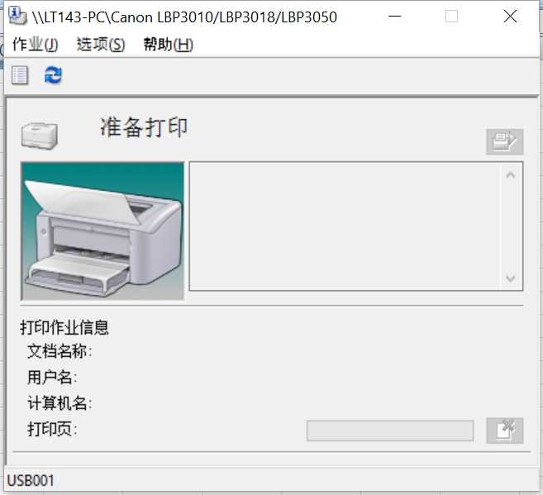
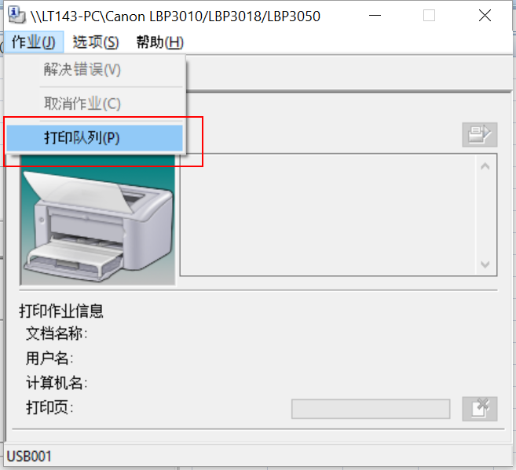
1.进入控制面板

2.点击添加打印机

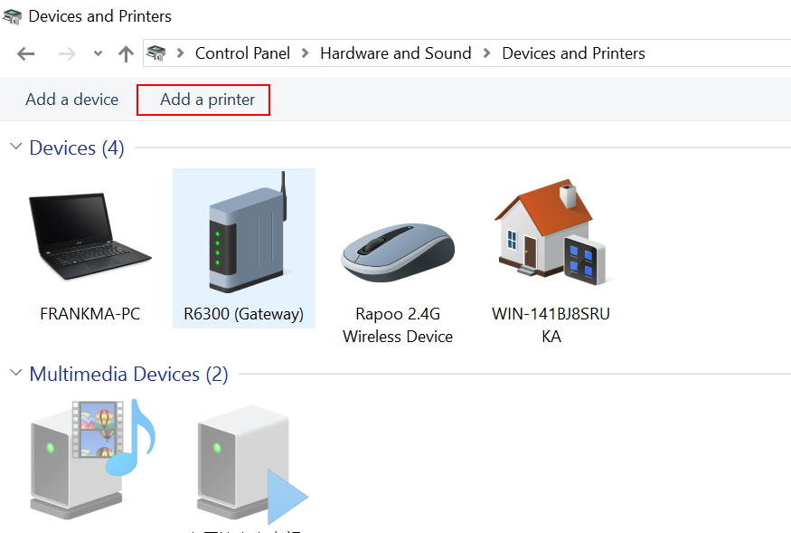

3.在弹出的窗口，选择“我的设备不在列表”

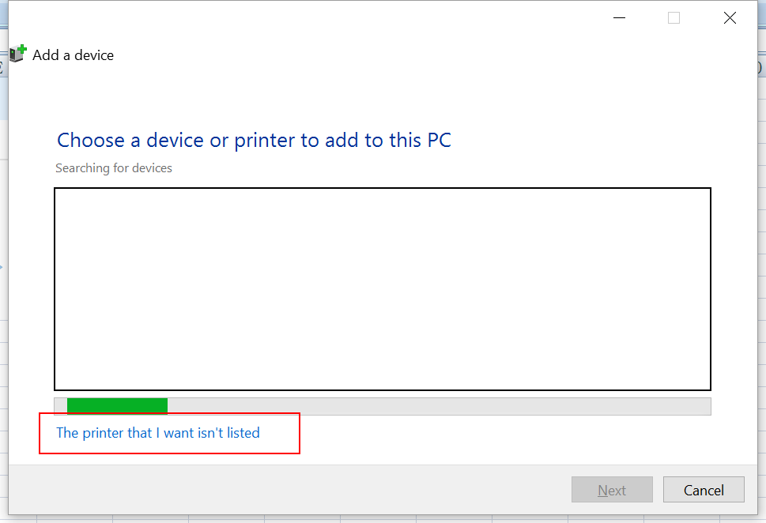

4. 选择 “共享打印机”

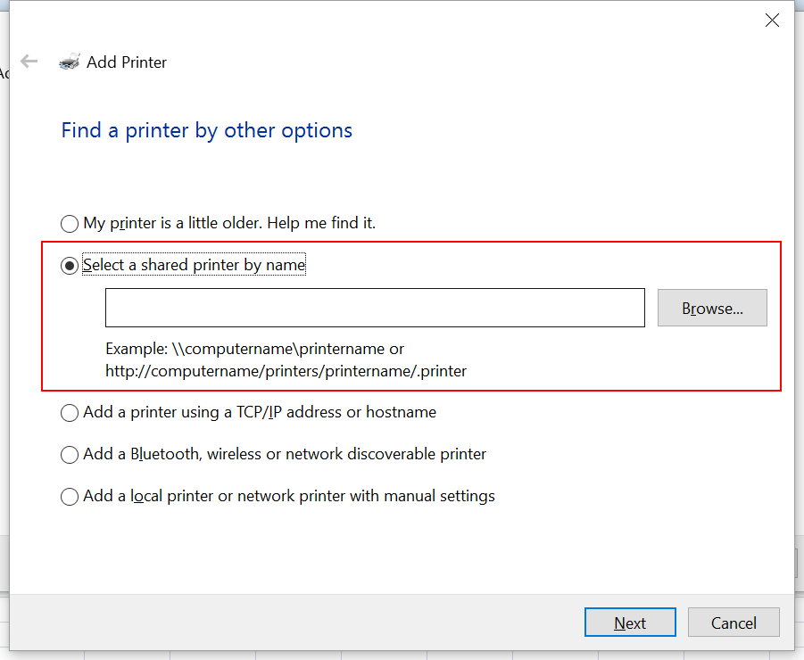

5.点击“选择”按钮，弹出计算机列表。（前台的机器名字为lt143,注意，计算机列表刷新比较慢，耐心等待）

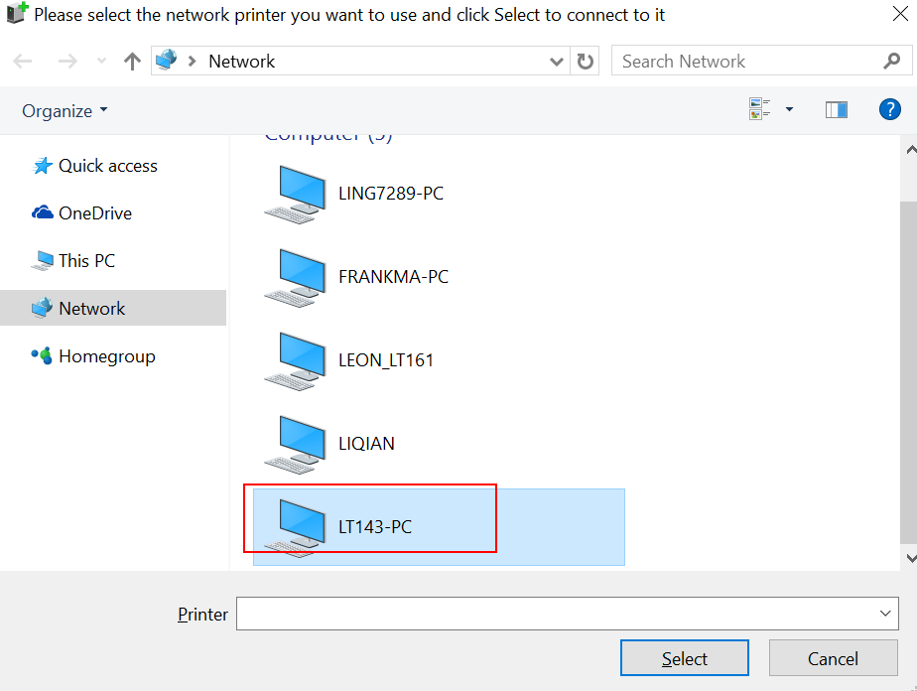

6.选择lt143，看到打印机列表
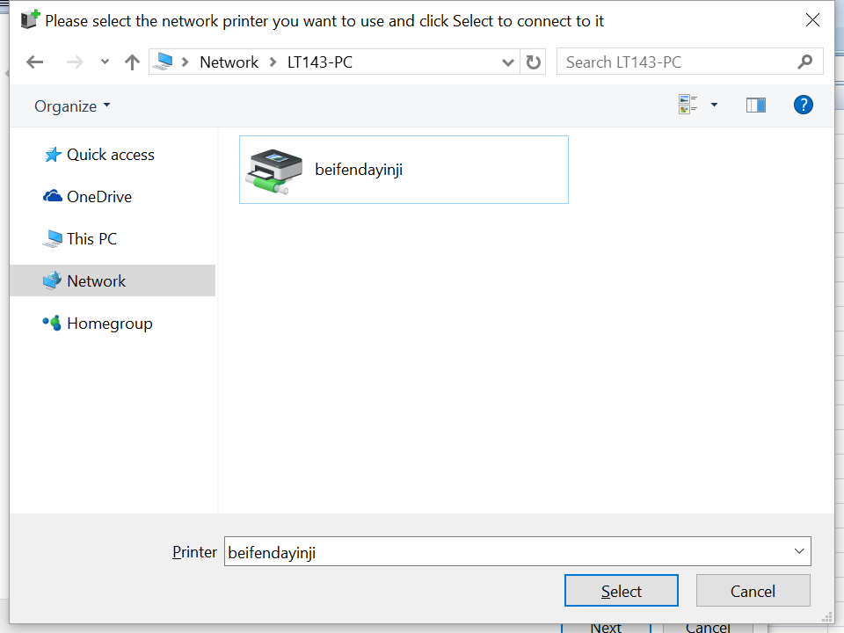

7.选择打印机

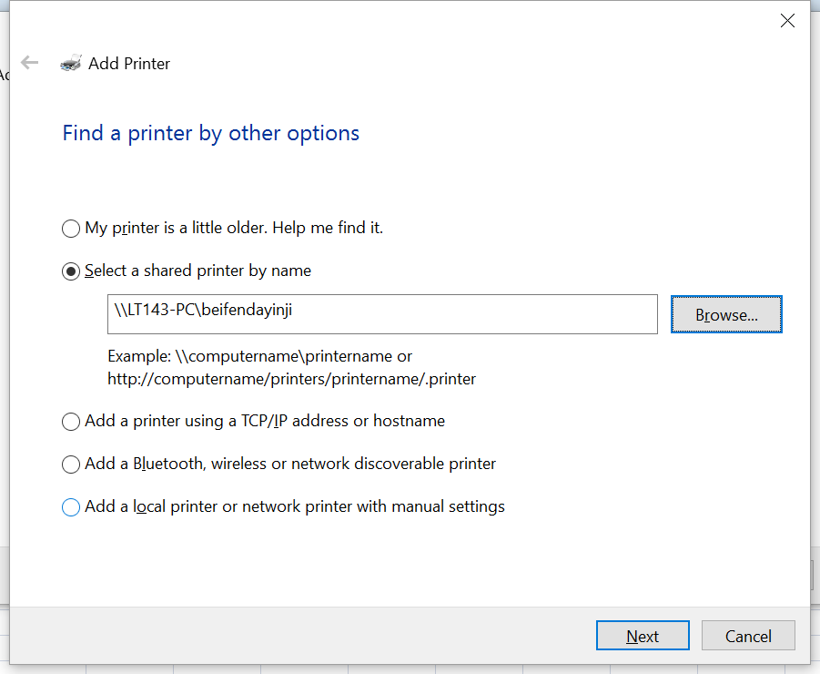

8.点击Next

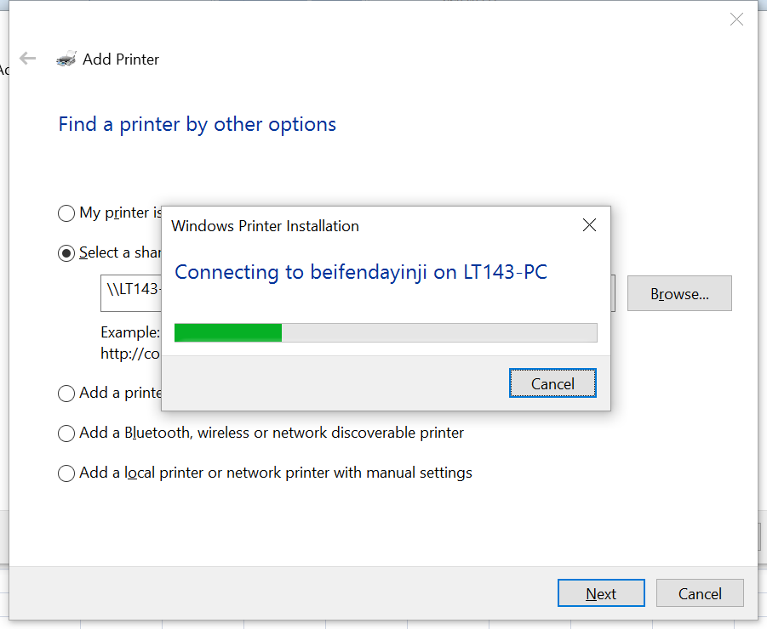

9.一路继续直到成功（Notice：由于本地已经添加过了，所以看不到要求输入用户名密码的画面，用户名密码：lt143/derby,在输入的时候选择保存用户名密码，以后会自动连接）
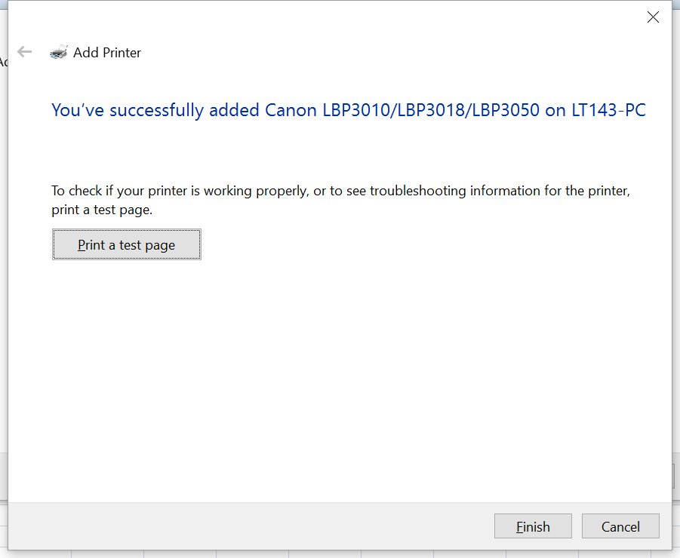
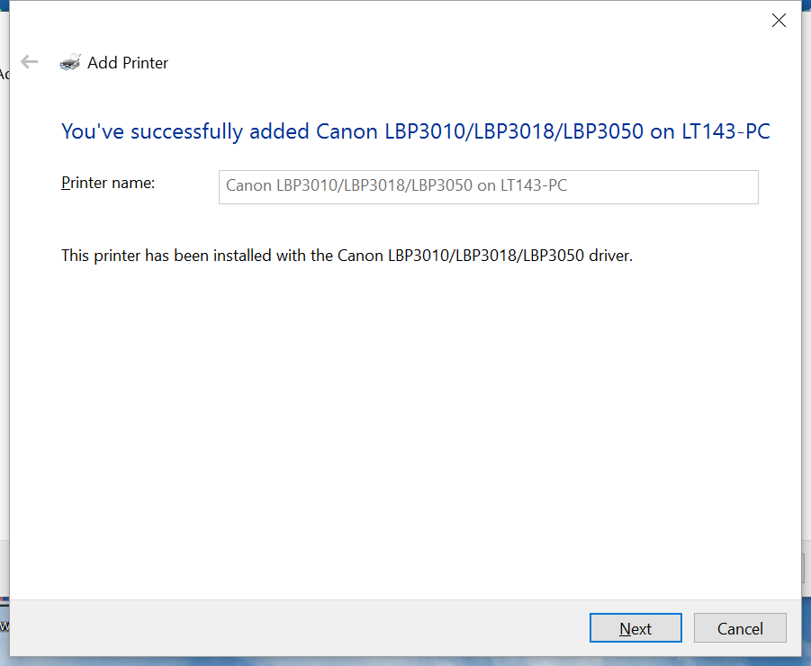

10.添加成功后，会显示图标

 | 鼠标悬停：显示打印机名字

 |  | 点击“打印队列”可以看到当前的打印任务，可以看到所有人的哟，也可以停止所有人的哟
点击进去显示:

常见问题
当在监控画面看到如下的时候，说明打印机没有连上
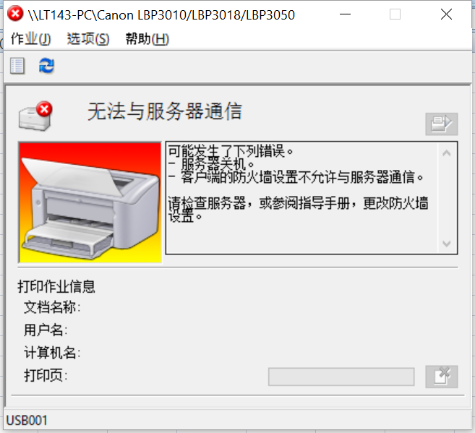

可能原因：
 | 1.前台电脑没开或者没有联网

 | 2.本地连接的无限网络和前台打印机连接的网络不一致

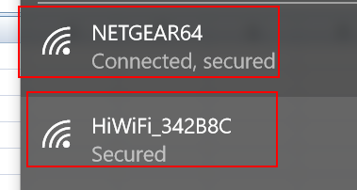

 | 3.在连接打印机的时候，没有选择：保存用户名密码，系统没有权限连接；这个时候按照流程再连一遍即可。

使用
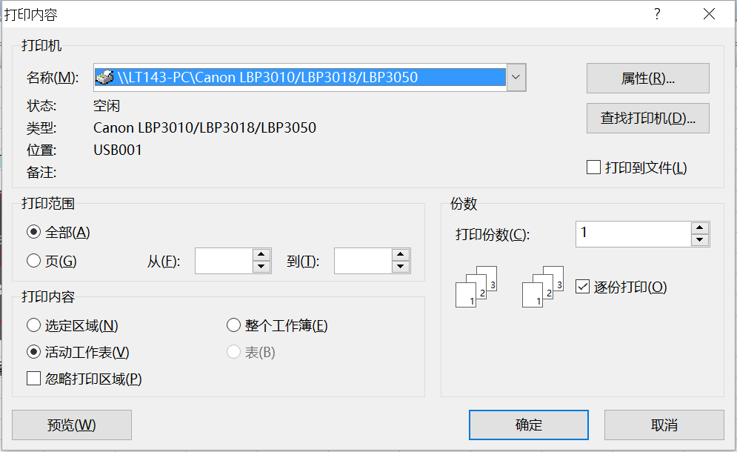
在打印界面直接选择打印机即可

